SUMMARY - TEST
SUMMARY TEST (NAMA APLIKASI) PROJECT
QA TESTER : | QA TRAINING - NEW MEMBER |  |  |  |  | TEST VALIDATOR : | TRAINER SOFTWARE QUALITY
 | QA TRAINING - NEW MEMBER
TEST | TOTAL MODUL / API / FUNCTION | TOTAL TEST-CASE | TESTED | UNTESTED | BUG | SUMMARY | TEST PERCENTAGE | BUG PERCENTAGE
UI | 3 | 14 | 0 | 14 | #REF! | UI TEST | 0%
 |  |  |  |  |  | UI TEST BUG |  | #REF!
INTEGRATION | 35 | 35 | 35 | 0 | 0 | INTEGRATION TEST | 100%
 |  |  |  |  |  | INTEGRATION TEST BUG |  | 0%
UNIT | 7 | 12 | 6 | 6 | 1 | UNIT TEST | 50%
 |  |  |  |  |  | UNIT TEST BUG |  | 8%

TRAINING TEST CHART
 | TEST PERCENTAGE | BUG PERCENTAGE
UI TEST | 0
UI TEST BUG |  | 0%
INTEGRATION TEST | 1
INTEGRATION TEST BUG |  | 0%
UNIT TEST | 0.5
UNIT TEST BUG |  | 8%

INTEGRATION-TEST
TEST CASE INTEGRATION TEST : API TEST (POSTMAN)

Project : | TESTING API TRAINING |  |  |  |  |  |  |  |  | Total Presentase Test |  |  |  |  | LABLE STATUS
Environtment : | PRODUCTION
Total Test Berhasil : | 35 |  |  |  |  |  |  | Total Sudah Di Test : | 35
Total Test Gagal : | 0 |  |  |  |  |  |  | Total Belum Di Test : | 0 | 100% |  |  |  |  | RELEASE BY QA
Total API : | 35 |  |  |  |  |  |  | Total Test Case : | 35

Scenario ID | API Name | Collection Name | API URL | Test Type | Test Step | Expected Response | Actual Response | Status Response | Status | Test Date | QA Note | Severity | Link Issue | Tested By | Evidence
IT-PRODUCTS-001 | Get All Products | PRODUCTS | https://api.escuelajs.co/api/v1/products/ | Positif | cukup memasukan url saja tanpa request (METHOD : GET) | Menampilkan semua data produk | Expexted | 200 | PASS | 2025-02-10 |  |  | https://git.neuron.id/ui-testing/qa-training-project/-/issues/3 | Fikri Wilya Pratama
IT-PRODUCTS-002 | Get All Products By Id |  | https://api.escuelajs.co/api/v1/products/{id} | Positif | (METHOD : GET) cukup memasukan url saja tanpa request, parameter {id} di diganti dengan id yang didapatkan dari api get all product | Menampilkan data produk berdasarkan id | Expexted | 200 | PASS | 2025-02-10 |  |  | https://git.neuron.id/ui-testing/qa-training-project/-/issues/4 | Fikri Wilya Pratama
IT-PRODUCTS-003 |  |  |  | Negatif | (METHOD : GET) cukup memasukan url saja tanpa request, parameter {id} di diganti dengan id yang tidak ada di api get all product | Menampilkan message : Could not find any entity of type | Expexted | 200 | PASS | 2025-02-10 |  |  | https://git.neuron.id/ui-testing/qa-training-project/-/issues/5 | Fikri Wilya Pratama
IT-PRODUCTS-004 | Add Products |  | https://api.escuelajs.co/api/v1/products/ | Positif | (METHOD : POST) 1. masukan url 2. pilih body kemudian klik raw 3. masukan request (contoh request dapat dilihat di https://api.escuelajs.co/docs#/) 4. send | Menampilkan data produk yang berhasil ditambahkan | Expexted | 200 | PASS | 2/10/2025 |  |  | https://git.neuron.id/ui-testing/qa-training-project/-/issues/6 | Fikri Wilya Pratama | 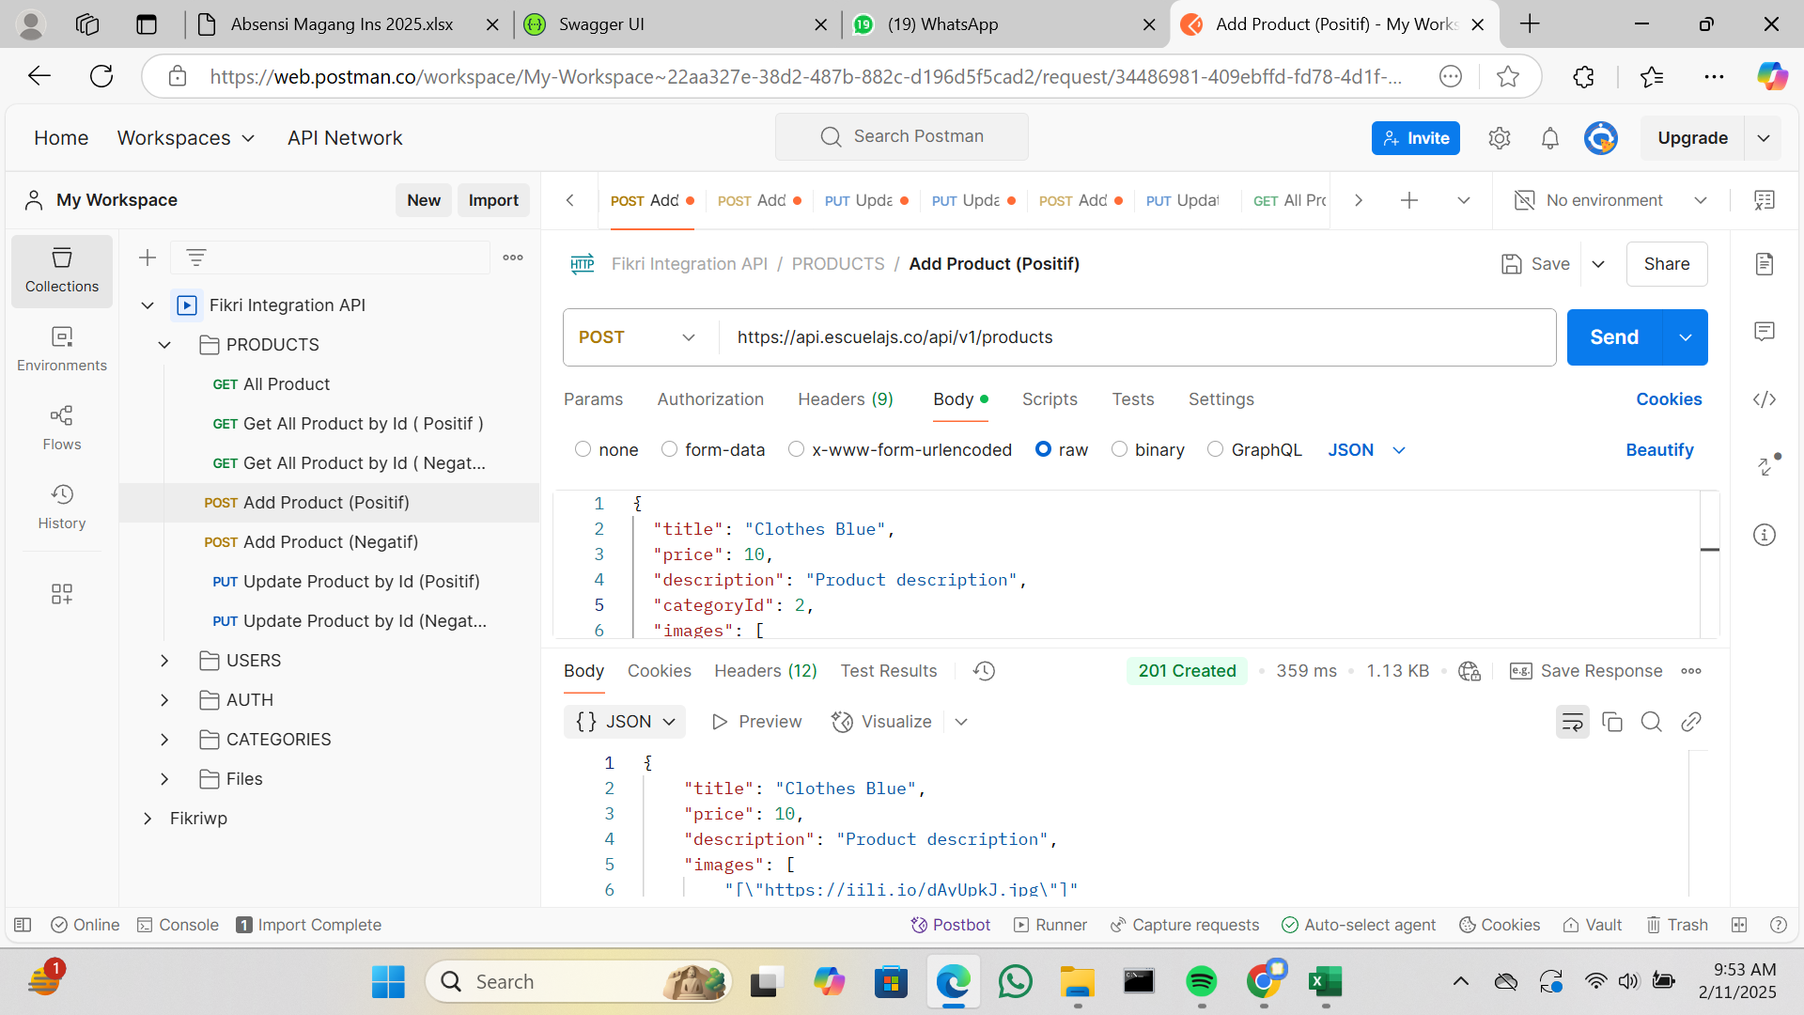
IT-PRODUCTS-005 |  |  |  | Negatif | (METHOD : POST) 1. masukan url 2. pilih body kemudian klik raw 3. masukan request (contoh request dapat dilihat di https://api.escuelajs.co/docs#/) 4. salah satu variable tipe datanya dirubah ke int 5. send | Menampilkan error : Bad Request | Expexted | 400 | PASS | 2/10/2025 |  |  | https://git.neuron.id/ui-testing/qa-training-project/-/issues/7 | Fikri Wilya Pratama | 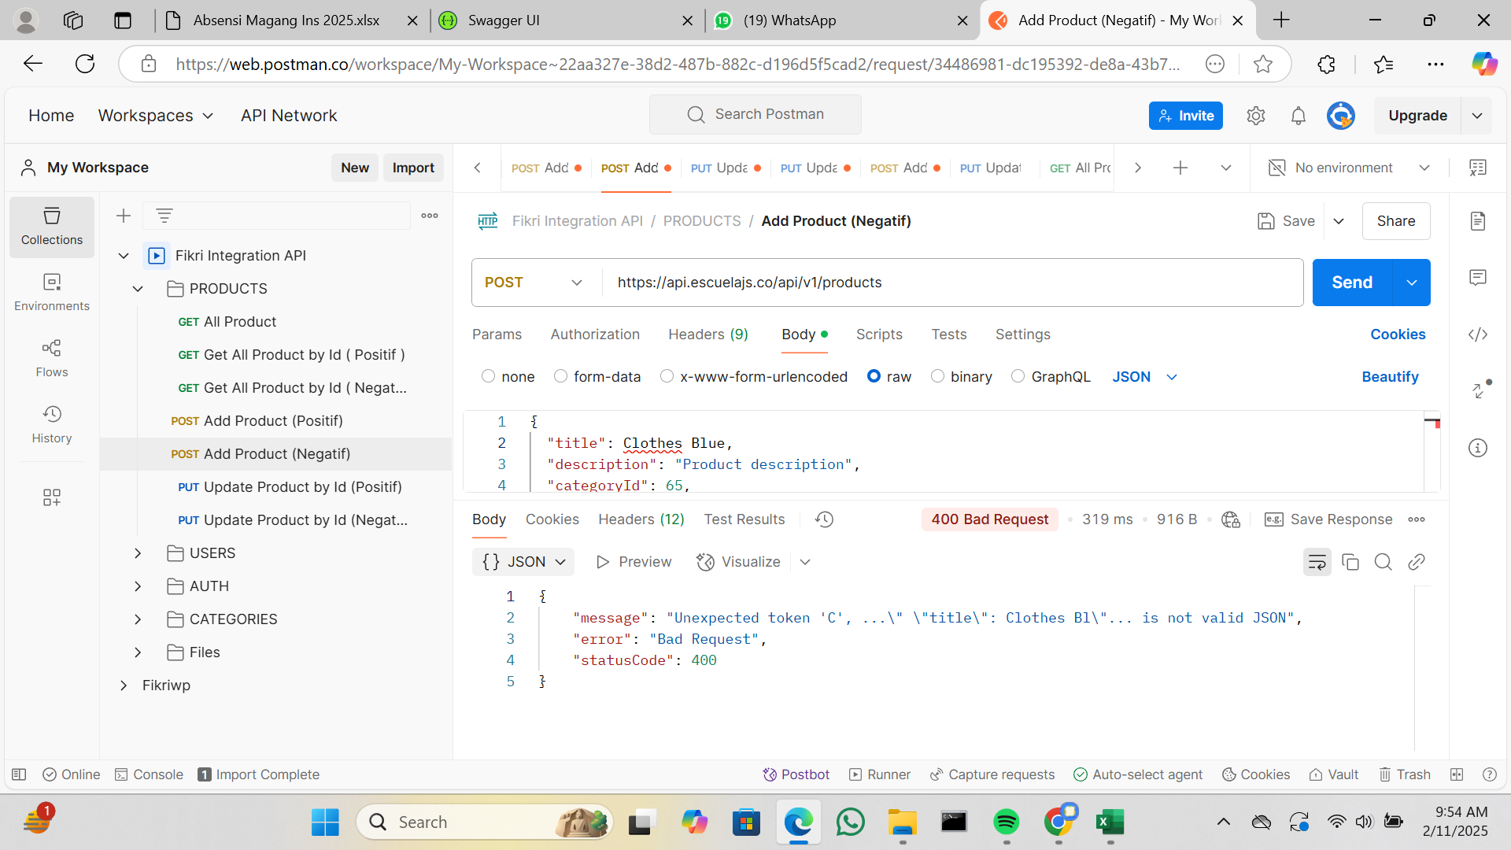
IT-PRODUCTS-006 | Update Products By Id |  | https://api.escuelajs.co/api/v1/products/ | Positif | (METHOD : PUT) 1. masukan url 2. parameter {id} di diganti dengan id yang didapatkan dari api get all product 3. pilih body kemudian klik raw 4. masukan request (contoh request dapat dilihat di https://api.escuelajs.co/docs#/) 5. salah satu variable dirubah value nya 6. send | Menampilkan data produk berdasarkan id dan value variable nya berhasil berubah | Expexted | 200 | PASS | 2/10/2025 |  |  | https://git.neuron.id/ui-testing/qa-training-project/-/issues/8 | Fikri Wilya Pratama
IT-PRODUCTS-007 |  |  |  | Negatif | (METHOD : PUT) 1. masukan url 2. parameter {id} di diganti dengan id yang tidak ada di api get all product 3. pilih body kemudian klik raw 4. masukan request (contoh request dapat dilihat di https://api.escuelajs.co/docs#/) 5. send | Menampilkan message : Could not find any entity of type | Expexted | 400 | PASS | 2/10/2025 |  |  | https://git.neuron.id/ui-testing/qa-training-project/-/issues/9 | Fikri Wilya Pratama | 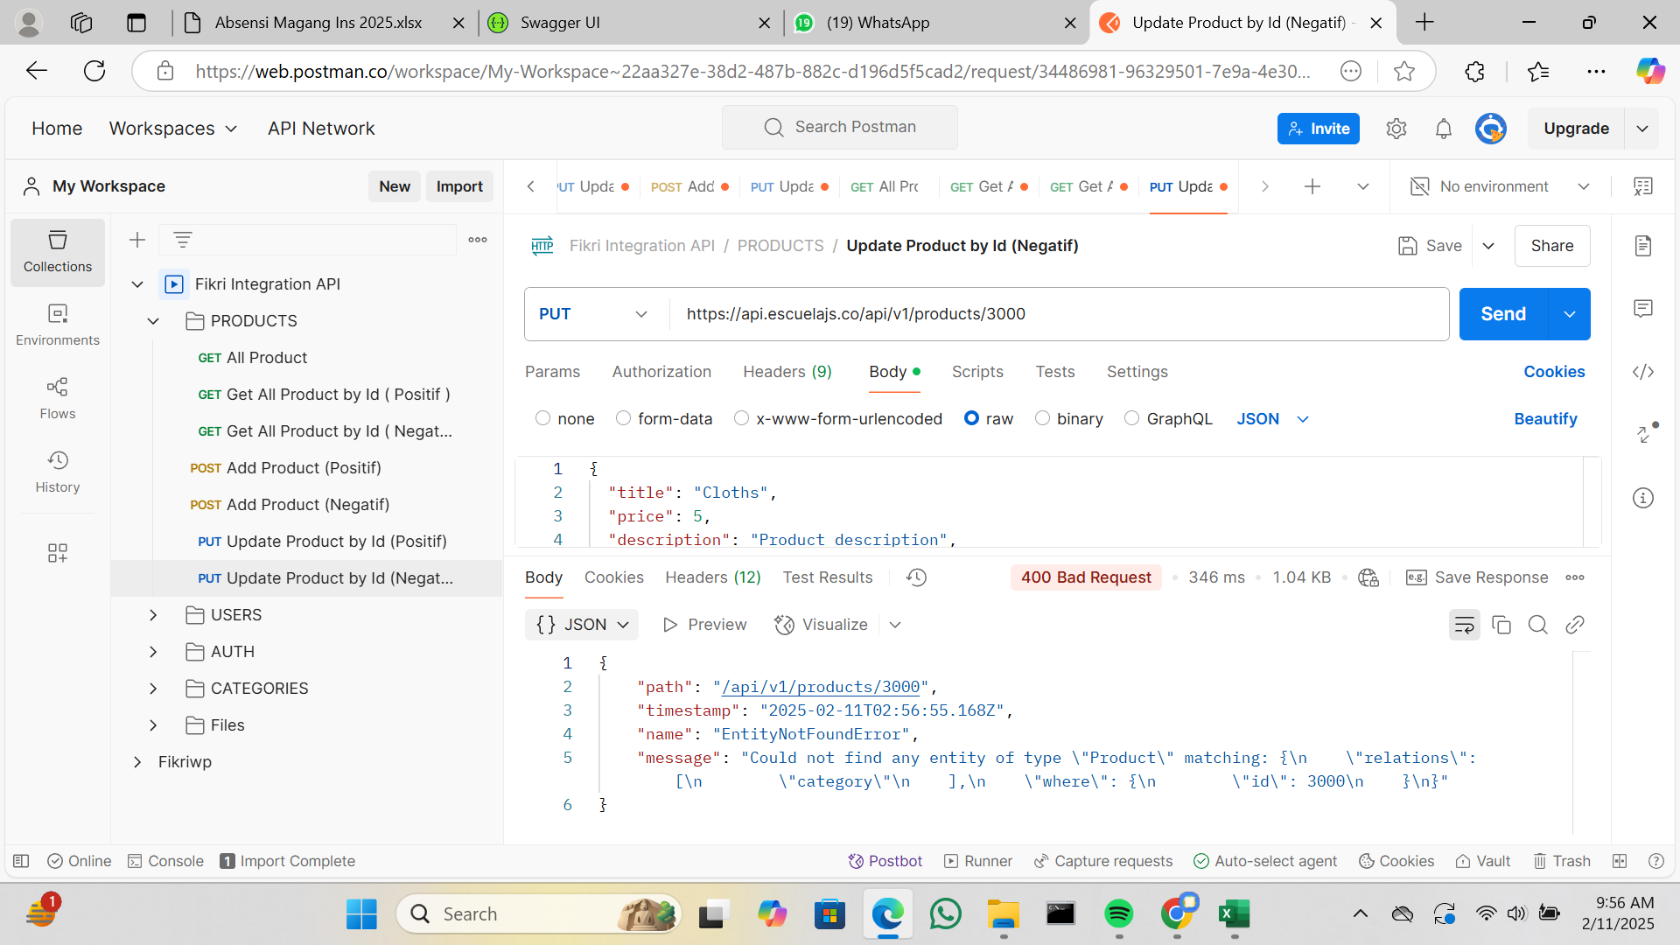
IT-USERS-001 | Get All Users | USERS | https://api.escuelajs.co/api/v1/users/ | Positif | (METHOD : GET) cukup memasukan url saja tanpa request | Menampilkan semua data user | Expexted | 200 | PASS | 2/10/2025 |  |  | https://git.neuron.id/ui-testing/qa-training-project/-/issues/10 | Fikri Wilya Pratama
IT-USERS-002 | Get All Users By Id |  | https://api.escuelajs.co/api/v1/users/{id} | Positif | (METHOD : GET) cukup memasukan url saja tanpa request, parameter {id} di diganti dengan id yang didapatkan dari api get all users | Menampilkan data user berdasarkan id | Expexted | 200 | PASS | 2025-02-10 |  |  | https://git.neuron.id/ui-testing/qa-training-project/-/issues/11 | Fikri Wilya Pratama
IT-USERS-003 |  |  |  | Negatif | (METHOD : GET) cukup memasukan url saja tanpa request, parameter {id} di diganti dengan id yang tidak ada di api get all users | Menampilkan message : Could not find any entity of type | Expexted | 400 | PASS | 2025-02-10 |  |  | https://git.neuron.id/ui-testing/qa-training-project/-/issues/12 | Fikri Wilya Pratama
IT-USERS-004 | Update User By Id |  |  | Positif | (METHOD : PUT) 1. masukan url 2. parameter {id} di diganti dengan id yang didapatkan dari api add users 3. pilih body kemudian klik raw 4. masukan request (contoh request dapat dilihat di https://api.escuelajs.co/docs#/) 5. salah satu variable dirubah value nya 6. send | Menampilkan data user berdasarkan id dan value variable nya berhasil berubah | Expexted | 200 | PASS | 2025-02-10 |  |  | https://git.neuron.id/ui-testing/qa-training-project/-/issues/13 | Fikri Wilya Pratama
IT-USERS-005 |  |  |  | Negatif | (METHOD : PUT) 1. masukan url 2. parameter {id} di diganti dengan id yang tidak ada di api get all users 3. pilih body kemudian klik raw 4. masukan request (contoh request dapat dilihat di https://api.escuelajs.co/docs#/) 5. send | Menampilkan message : Could not find any entity of type | Expexted | 400 | PASS | 2/10/2025 |  |  | https://git.neuron.id/ui-testing/qa-training-project/-/issues/14 | Fikri Wilya Pratama
IT-USERS-006 | Delete User By Id |  |  | Positif | (METHOD : DELETE) cukup memasukan url saja tanpa request, parameter {id} di diganti dengan id yang didapatkan dari api get all users | Menampilkan response : true | Expexted | 200 | PASS | 2/10/2025 |  |  | https://git.neuron.id/ui-testing/qa-training-project/-/issues/15 | Fikri Wilya Pratama
IT-USERS-007 |  |  |  | Negatif | (METHOD : DELETE) cukup memasukan url saja tanpa request, parameter {id} di diganti dengan id yang tidak ada di api get all users | Menampilkan message : Could not find any entity of type | Expexted | 400 | PASS | 2/10/2025 |  |  | https://git.neuron.id/ui-testing/qa-training-project/-/issues/16 | Fikri Wilya Pratama
IT-USERS-008 | Add Users |  | https://api.escuelajs.co/api/v1/users/ | Positif | (METHOD : POST) 1. masukan url 2. pilih body kemudian klik raw 3. masukan request (contoh request dapat dilihat di https://api.escuelajs.co/docs#/) 4. send | Menampilkan data user yang berhasil ditambahkan | Expexted | 201 | PASS | 2/10/2025 |  |  | https://git.neuron.id/ui-testing/qa-training-project/-/issues/17 | Fikri Wilya Pratama | 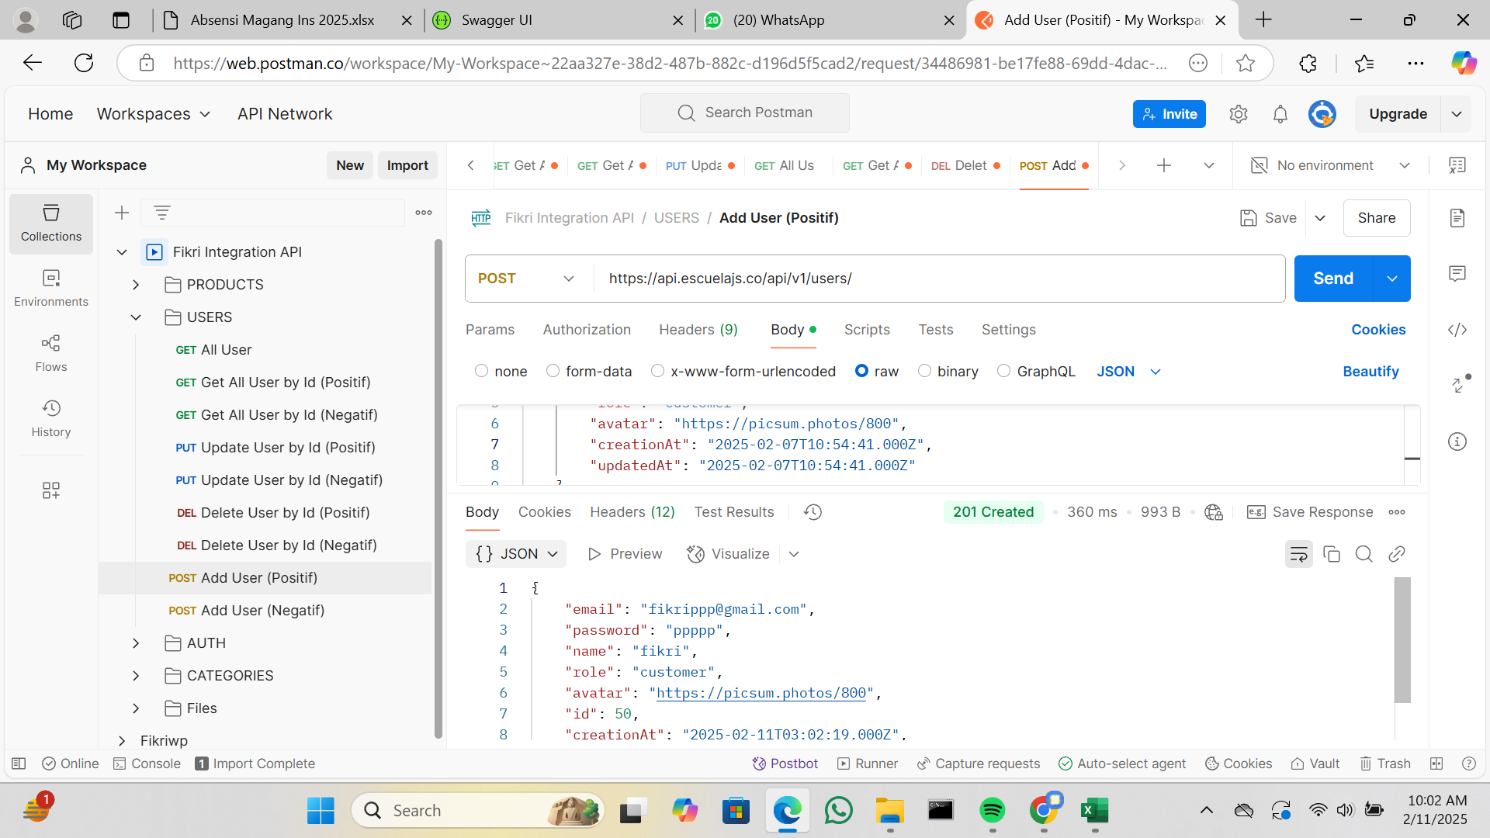
IT-USERS-009 |  |  |  | Negatif | (METHOD : POST) 1. masukan url 2. pilih body kemudian klik raw 3. masukan request (contoh request dapat dilihat di https://api.escuelajs.co/docs#/) 4. salah satu variable dirubah tipe datanya ke int 4. send | Menampilkan error : Bad Request | Expexted | 400 | PASS | 2/10/2025 |  |  | https://git.neuron.id/ui-testing/qa-training-project/-/issues/18 | Fikri Wilya Pratama
IT-AUTH-001 | Login | AUTH | https://api.escuelajs.co/api/v1/auth/login | Positif | (METHOD : POST) 1. masukan url 2. pilih body kemudian klik raw 3. masukan request (contoh request dapat dilihat di https://api.escuelajs.co/docs#/) variable username dan password 4. value username dan password didapatkan dari api get all users 4. send | Menampilkan response access_token dan refresh_token | Expexted | 201 | PASS | 2/10/2025 |  |  | https://git.neuron.id/ui-testing/qa-training-project/-/issues/19 | Fikri Wilya Pratama
IT-AUTH-002 |  |  |  | Negatif | (METHOD : POST) 1. masukan url 2. pilih body kemudian klik raw 3. masukan request (contoh request dapat dilihat di https://api.escuelajs.co/docs#/) variable username dan password 4. salah satu variable di isi dengan value false 4. send | Menampilkan message : Unauthorized | Expexted | 401 | PASS | 2/10/2025 |  |  | https://git.neuron.id/ui-testing/qa-training-project/-/issues/20 | Fikri Wilya Pratama | 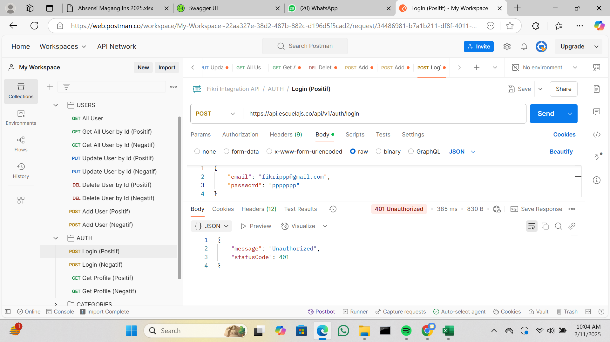
IT-AUTH-003 | Get Profile |  | https://api.escuelajs.co/api/v1/auth/profile | Positif | (METHOD : GET) 1. masukan url 2. pilih Authorization 3. pilih Auth Type Bearer Token 4. masukan token yang di dapatkan dari api login, token yang di inputkan yaitu dari variable access_token 4. send | Menampilkan data users | Expexted | 200 | PASS | 2025-02-10 |  |  | https://git.neuron.id/ui-testing/qa-training-project/-/issues/21 | Fikri Wilya Pratama
IT-AUTH-004 |  |  |  | Negatif | (METHOD : GET) 1. masukan url 2. pilih Authorization 3. pilih Auth Type Bearer Token 4. masukan token yang salah 4. send | Menampilkan message : Unauthorized | Expexted | 401 | PASS | 2025-02-10 |  |  | https://git.neuron.id/ui-testing/qa-training-project/-/issues/22 | Fikri Wilya Pratama
IT-CATEGORIES-001 | Get All Categories | CATEGORIES | https://api.escuelajs.co/api/v1/categories/ | Positif | (METHOD : GET) cukup memasukan url saja tanpa request | Menampilkan semua data kategori | Expexted | 200 | PASS | 2025-02-10 |  |  | https://git.neuron.id/ui-testing/qa-training-project/-/issues/23 | Fikri Wilya Pratama
IT-CATEGORIES-002 | Get Categories By Id |  | https://api.escuelajs.co/api/v1/categories/{id} | Positif | (METHOD : GET) cukup memasukan url saja tanpa request, parameter {id} di diganti dengan id yang didapatkan dari api get all categories | Menampilkan data kategori berdasarkan id | Expexted | 200 | PASS | 2/10/2025 |  |  | https://git.neuron.id/ui-testing/qa-training-project/-/issues/24 | Fikri Wilya Pratama
IT-CATEGORIES-003 |  |  |  | Negatif | (METHOD : GET) cukup memasukan url saja tanpa request, parameter {id} di diganti dengan id yang tidak ada di api get all categories | Menampilkan message : Could not find any entity of type | Expexted | 400 | PASS | 2/10/2025 |  |  | https://git.neuron.id/ui-testing/qa-training-project/-/issues/25 | Fikri Wilya Pratama
IT-CATEGORIES-004 | Get Products By Id Categories |  | https://api.escuelajs.co/api/v1/categories/{id}/products | Positif | (METHOD : GET) cukup memasukan url saja tanpa request, parameter {id} di diganti dengan id yang didapatkan dari api get all categories | Menampilkan data produk berdasarkan id kategori | Expexted | 200 | PASS | 2/10/2025 |  |  | https://git.neuron.id/ui-testing/qa-training-project/-/issues/26 | Fikri Wilya Pratama
IT-CATEGORIES-005 |  |  |  | Negatif | (METHOD : GET) cukup memasukan url saja tanpa request, parameter {id} di diganti dengan id yang tidak ada di api get all categories | Menampilkan response : [] | Expexted | 200 | PASS | 2/10/2025 |  |  | https://git.neuron.id/ui-testing/qa-training-project/-/issues/27 | Fikri Wilya Pratama
IT-CATEGORIES-006 | Update Categories By Id |  | https://api.escuelajs.co/api/v1/categories/{id} | Positif | (METHOD : PUT) 1. masukan url 2. parameter {id} di diganti dengan id yang didapatkan dari api get all categories 3. pilih body kemudian klik raw 4. masukan request (contoh request dapat dilihat di https://api.escuelajs.co/docs#/) 5. salah satu variable dirubah value nya 6. send | Menampilkan data kategori berdasarkan id dan value variable nya berhasil berubah | Expexted | 200 | PASS | 2/10/2025 |  |  | https://git.neuron.id/ui-testing/qa-training-project/-/issues/28 | Fikri Wilya Pratama
IT-CATEGORIES-007 |  |  |  | Negatif | (METHOD : PUT) 1. masukan url 2. parameter {id} di diganti dengan id yang tidak ada di api get all categories 3. pilih body kemudian klik raw 4. masukan request (contoh request dapat dilihat di https://api.escuelajs.co/docs#/) 5. send | Menampilkan message : Could not find any entity of type | Expexted | 400 | PASS | 2025-02-10 |  |  | https://git.neuron.id/ui-testing/qa-training-project/-/issues/29 | Fikri Wilya Pratama
IT-CATEGORIES-008 | Add Categories |  | https://api.escuelajs.co/api/v1/categories/ | Positif | (METHOD : POST) 1. masukan url 2. pilih body kemudian klik raw 3. masukan request (contoh request dapat dilihat di https://api.escuelajs.co/docs#/) 4. send | Menampilkan data categories yang berhasil ditambahkan | Expexted | 201 | PASS | 2025-02-10 |  |  | https://git.neuron.id/ui-testing/qa-training-project/-/issues/30 | Fikri Wilya Pratama
IT-CATEGORIES-009 |  |  |  | Negatif | (METHOD : POST) 1. masukan url 2. pilih body kemudian klik raw 3. masukan request (contoh request dapat dilihat di https://api.escuelajs.co/docs#/) 4. salah satu variable request dirubah tipe data ke int 4. send | Menampilkan error : Bad Request | Expexted | 400 | PASS | 2025-02-10 |  |  | https://git.neuron.id/ui-testing/qa-training-project/-/issues/31 | Fikri Wilya Pratama | 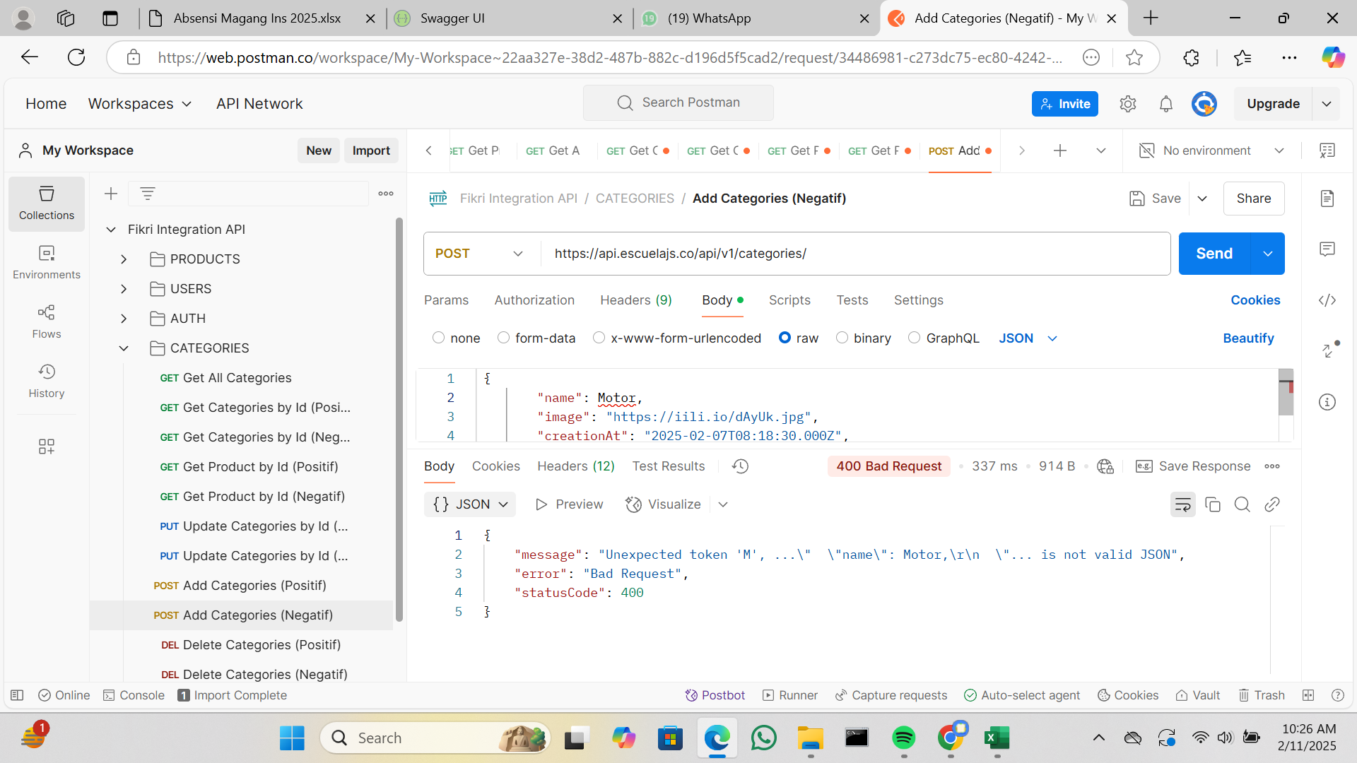
IT-CATEGORIES-010 | Delete Categories |  | https://api.escuelajs.co/api/v1/categories/{id} | Positif | (METHOD : DELETE) cukup memasukan url saja tanpa request, parameter {id} di diganti dengan id yang didapatkan dari api get all categories | Menampilkan response : true | Expexted | 200 | PASS | 2/10/2025 |  |  | https://git.neuron.id/ui-testing/qa-training-project/-/issues/32 | Fikri Wilya Pratama
IT-CATEGORIES-011 |  |  |  | Negatif | (METHOD : DELETE) cukup memasukan url saja tanpa request, parameter {id} di diganti dengan id yang tidak ada di api get all categories | Menampilkan message : Could not find any entity of type | Expexted | 400 | PASS | 2/10/2025 |  |  | https://git.neuron.id/ui-testing/qa-training-project/-/issues/33 | Fikri Wilya Pratama | 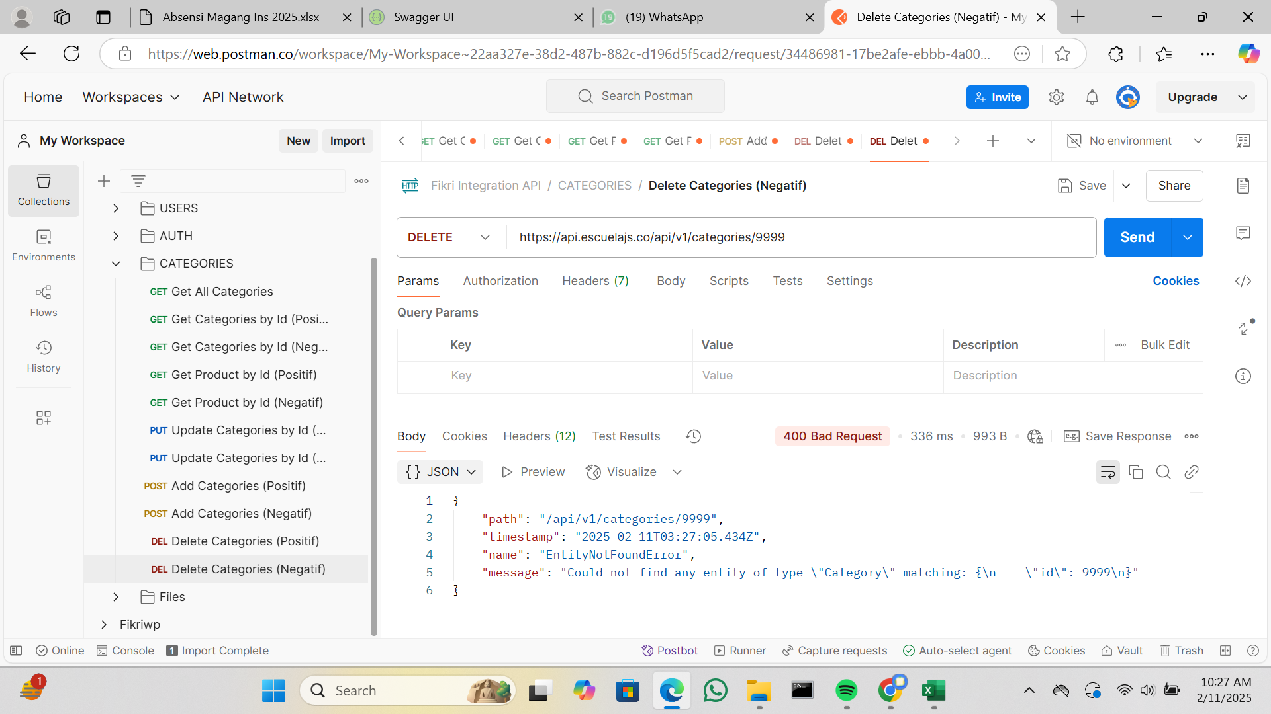
IT-FILES-001 | Upload | Files | https://api.escuelajs.co/api/v1/files/upload | Positif | (METHOD : POST) 1. masukan url 2. pilih body kemudian klik form-data 3. isi kolom key dengan "file" tanpa tanda kutip 4. rubah type text menjadi type file 4. pada kolom value diklik kemudian upload gambar dari local 5. send | Menampilkan data file yang berhasil diupload | Expexted | 201 | PASS | 2/10/2025 |  |  | https://git.neuron.id/ui-testing/qa-training-project/-/issues/34 | Fikri Wilya Pratama
IT-FILES-002 |  |  |  | Negatif | (METHOD : POST) 1. masukan url 2. pilih body kemudian klik form-data 3. isi kolom key dengan "file" tanpa tanda kutip 4. rubah type text menjadi type file 4. pada kolom value dikosongkan 5. send | Menampilkan message : Internal Server Error | Expexted | 500 | PASS | 2025-02-10 |  |  | https://git.neuron.id/ui-testing/qa-training-project/-/issues/35 | Fikri Wilya Pratama
IT-FILES-003 | Get FIles |  | https://api.escuelajs.co/api/v1/files/{filename} | Positif | (METHOD : GET) cukup memasukan url saja tanpa request, parameter {filename} di diganti dengan filename yang didapatkan dari api upload | Menampilkan gambar | Expexted | 200 | PASS | 2025-02-10 |  |  | https://git.neuron.id/ui-testing/qa-training-project/-/issues/36 | Fikri Wilya Pratama
IT-FILES-004 |  |  |  | Negatif | (METHOD : GET) cukup memasukan url saja tanpa request, parameter {filename} di diganti dengan filename yang tidak didapatkan dari api upload |  | Expexted | 404 | PASS | 2025-02-10 |  |  | https://git.neuron.id/ui-testing/qa-training-project/-/issues/37 | Fikri Wilya Pratama

